Tabelle1
Messung Golfrasen Platz XY

Codierung
Block | Variante | Zeitpunkt | Ballrolldistanz
1 | 6 | 1 | 1.98 | Legende
1 | 3 | 1 | 1.90 | Ballrolldistanz |  | in m
1 | 5 | 1 | 1.75
1 | 1 | 1 | 1.91
1 | 4 | 1 | 2.23 | randomisiertes Blockdesign
1 | 2 | 1 | 1.63
2 | 5 | 1 | 2.00 | Zeitpunkt |  |  | Varianten
2 | 3 | 1 | 2.12 | 1 | 2021-05-25 | Di | 1 | Kontrolle
2 | 6 | 1 | 1.71 | 2 | 2021-06-08 | Di | 2 | Fungizid A einfache Dosierung
2 | 2 | 1 | 1.73 | 3 | 2021-07-06 | Di | 3 | Fungizid A doppelte Dosierung
2 | 1 | 1 | 1.80 | 4 | 2021-07-20 | Di | 4 | Fungizid B
2 | 4 | 1 | 1.83 | 5 | 2021-08-31 | Di | 5 | Fungizid A einfache Dosierung + Fungizid B
3 | 3 | 1 | 2.35 | 6 | 2021-09-28 | Di | 6 | Fungizid A doppelte Dosierung + Fungizid B
3 | 1 | 1 | 2.17 | 7 | 2021-10-26 | Di
3 | 6 | 1 | 1.78
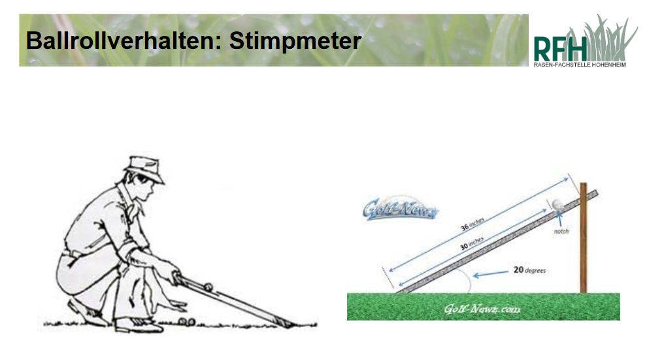
3 | 4 | 1 | 1.93
3 | 2 | 1 | 2.49
3 | 5 | 1 | 2.22
4 | 2 | 1 | 2.09
4 | 6 | 1 | 2.11
4 | 4 | 1 | 1.96
4 | 1 | 1 | 1.92
4 | 5 | 1 | 2.13
4 | 3 | 1 | 2.18
1 | 6 | 2 | 2.34
1 | 3 | 2 | 2.25
1 | 5 | 2 | 2.33
1 | 1 | 2 | 2.32
1 | 4 | 2 | 2.34
1 | 2 | 2 | 2.13
2 | 5 | 2 | 2.41
2 | 3 | 2 | 2.31
2 | 6 | 2 | 2.39
2 | 2 | 2 | 2.20
2 | 1 | 2 | 2.20
2 | 4 | 2 | 2.57
3 | 3 | 2 | 2.26
3 | 1 | 2 | 2.53
3 | 6 | 2 | 2.56
3 | 4 | 2 | 2.51
3 | 2 | 2 | 2.69
3 | 5 | 2 | 2.88
4 | 2 | 2 | 2.05
4 | 6 | 2 | 2.26
4 | 4 | 2 | 2.50
4 | 1 | 2 | 2.46
4 | 5 | 2 | 2.55
4 | 3 | 2 | 2.56
1 | 6 | 3 | 1.90
1 | 3 | 3 | 2.18
1 | 5 | 3 | 2.21
1 | 1 | 3 | 1.89
1 | 4 | 3 | 2.17
1 | 2 | 3 | 2.10
2 | 5 | 3 | 2.23
2 | 3 | 3 | 2.10
2 | 6 | 3 | 2.03
2 | 2 | 3 | 2.42
2 | 1 | 3 | 2.14
2 | 4 | 3 | 2.12
3 | 3 | 3 | 2.44
3 | 1 | 3 | 2.21
3 | 6 | 3 | 2.26
3 | 4 | 3 | 2.33
3 | 2 | 3 | 2.23
3 | 5 | 3 | 1.99
4 | 2 | 3 | 2.43
4 | 6 | 3 | 2.47
4 | 4 | 3 | 2.28
4 | 1 | 3 | 2.60
4 | 5 | 3 | 2.04
4 | 3 | 3 | 1.96
1 | 6 | 4 | 2.51
1 | 3 | 4 | 2.15
1 | 5 | 4 | 2.13
1 | 1 | 4 | 2.33
1 | 4 | 4 | 2.29
1 | 2 | 4 | 2.32
2 | 5 | 4 | 2.39
2 | 3 | 4 | 2.23
2 | 6 | 4 | 2.10
2 | 2 | 4 | 2.72
2 | 1 | 4 | 2.31
2 | 4 | 4 | 2.17
3 | 3 | 4 | 2.47
3 | 1 | 4 | 2.65
3 | 6 | 4 | 2.76
3 | 4 | 4 | 2.66
3 | 2 | 4 | 2.77
3 | 5 | 4 | 2.83
4 | 2 | 4 | 2.83
4 | 6 | 4 | 2.27
4 | 4 | 4 | 2.60
4 | 1 | 4 | 2.65
4 | 5 | 4 | 2.44
4 | 3 | 4 | 2.77
1 | 6 | 5 | 2.30
1 | 3 | 5 | 2.31
1 | 5 | 5 | 2.21
1 | 1 | 5 | 2.27
1 | 4 | 5 | 2.29
1 | 2 | 5 | 2.43
2 | 5 | 5 | 2.37
2 | 3 | 5 | 2.16
2 | 6 | 5 | 2.18
2 | 2 | 5 | 2.45
2 | 1 | 5 | 2.19
2 | 4 | 5 | 2.13
3 | 3 | 5 | 2.63
3 | 1 | 5 | 2.63
3 | 6 | 5 | 2.27
3 | 4 | 5 | 2.64
3 | 2 | 5 | 2.90
3 | 5 | 5 | 3.12
4 | 2 | 5 | 2.43
4 | 6 | 5 | 2.44
4 | 4 | 5 | 2.28
4 | 1 | 5 | 2.46
4 | 5 | 5 | 2.62
4 | 3 | 5 | 2.41
1 | 6 | 6 | 2.16
1 | 3 | 6 | 1.98
1 | 5 | 6 | 1.82
1 | 1 | 6 | 1.81
1 | 4 | 6 | 2.04
1 | 2 | 6 | 1.80
2 | 5 | 6 | 1.98
2 | 3 | 6 | 1.92
2 | 6 | 6 | 1.81
2 | 2 | 6 | 1.75
2 | 1 | 6 | 2.12
2 | 4 | 6 | 1.96
3 | 3 | 6 | 2.33
3 | 1 | 6 | 2.00
3 | 6 | 6 | 1.80
3 | 4 | 6 | 2.10
3 | 2 | 6 | 2.30
3 | 5 | 6 | 2.54
4 | 2 | 6 | 2.14
4 | 6 | 6 | 1.90
4 | 4 | 6 | 2.22
4 | 1 | 6 | 2.27
4 | 5 | 6 | 2.09
4 | 3 | 6 | 2.62
1 | 6 | 7 | 2.41
1 | 3 | 7 | 2.38
1 | 5 | 7 | 2.36
1 | 1 | 7 | 2.03
1 | 4 | 7 | 2.40
1 | 2 | 7 | 1.98
2 | 5 | 7 | 2.43
2 | 3 | 7 | 2.22
2 | 6 | 7 | 2.21
2 | 2 | 7 | 2.18
2 | 1 | 7 | 2.48
2 | 4 | 7 | 2.30
3 | 3 | 7 | 2.63
3 | 1 | 7 | 2.56
3 | 6 | 7 | 2.47
3 | 4 | 7 | 2.85
3 | 2 | 7 | 2.89
3 | 5 | 7 | 3.30
4 | 2 | 7 | 2.74
4 | 6 | 7 | 2.38
4 | 4 | 7 | 2.44
4 | 1 | 7 | 2.52
4 | 5 | 7 | 2.65
4 | 3 | 7 | 2.81

